상품제안서
한지선 독판 전통부채 | 상품코드: S19939

 |  |  |  |  |  |  | 02-713-8555 | www.synergygift.co.kr
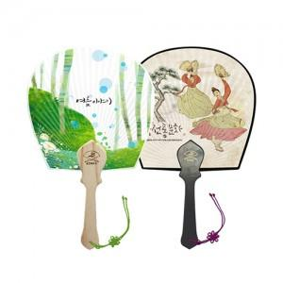 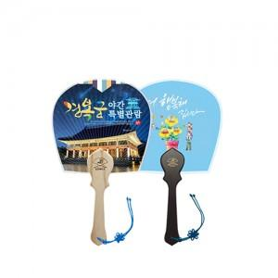

【상세/제작정보】 | <p>* 손잡이색상 : 우드, 블랙 (매듭포함)</p><p>* 인쇄 : 옵셋(양면)​</p>

【인쇄/포장옵션】 | 풀컬러(500개미만)선택, 풀컬러(1천개미만)선택, 풀컬러(1천개이상)선택 / 포장불가능

【공급단가】 | 수량 | 100~ | 500~ | 1,000~ | 3,000~ | 5,000~
*VAT별도 | 소 | 3,250원 | 2,970원 | 2,830원 | 2,640원 | 2,590원
 | 중 | 3,510원 | 3,220원 | 3,060원 | 2,870원 | 2,820원
 | 대 | 3,770원 | 3,470원 | 3,300원 | 3,100원 | 3,050원

【상품 URL】 | https://www.synergygift.co.kr:443/src/goods_detail.php?gdno=455

